الرئيسية
أداة التقييم وقياس الالتزام بضوابط الأمن السيبراني لحسابات التواصل الاجتماعي للجهات
OSMACC - 1 : 2021 Assessment and Compliance Tool

1.0
2021
نسخة الإصدار: |  | سنة الإصدار:
التصنيف: | متاح | إشارة المشاركة: | أبيض
إبـدأ <<

قائمة المحتويات
الرئيسية
السابق
التالي

قائمة المحتويات

 | سجل أداة التقييم وقياس الالتزام
 | إجراءات التقييم وقياس الالتزام
 | تعليمات
 | شعار الجهة
 | معلومات أساسية عن الجهة
 | حالة الالتزام بالضوابط
 | نتائج التقييم والالتزام

التصنيف: متاح إشارة المشاركة: أبيض

سجل الأداة
الرئيسية
قائمة المحتويات
السابق
التالي

سجل أداة التقييم وقياس الالتزام

 | رقم النسخة | الحالة | التحديث بواسطة | التاريخ | ملاحظات / إجراءات

التصنيف: متاح إشارة المشاركة: أبيض

إجراءات التقييم وقياس الالتزام
الرئيسية
قائمة المحتويات
السابق
التالي

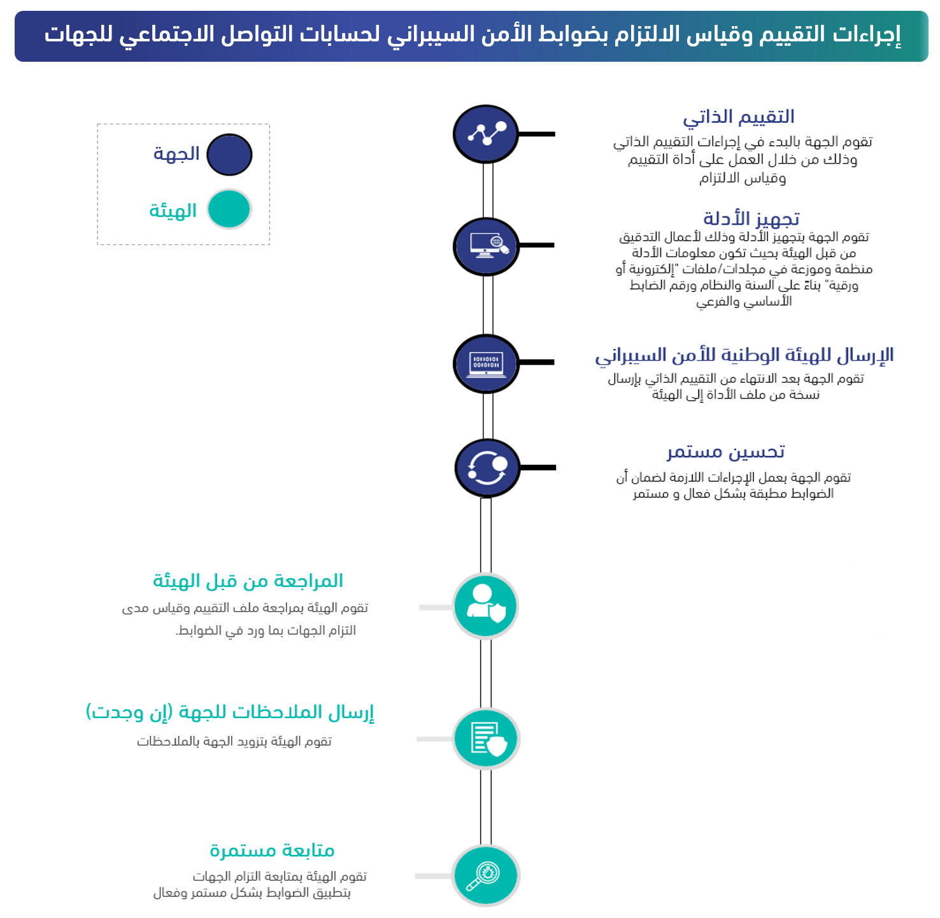
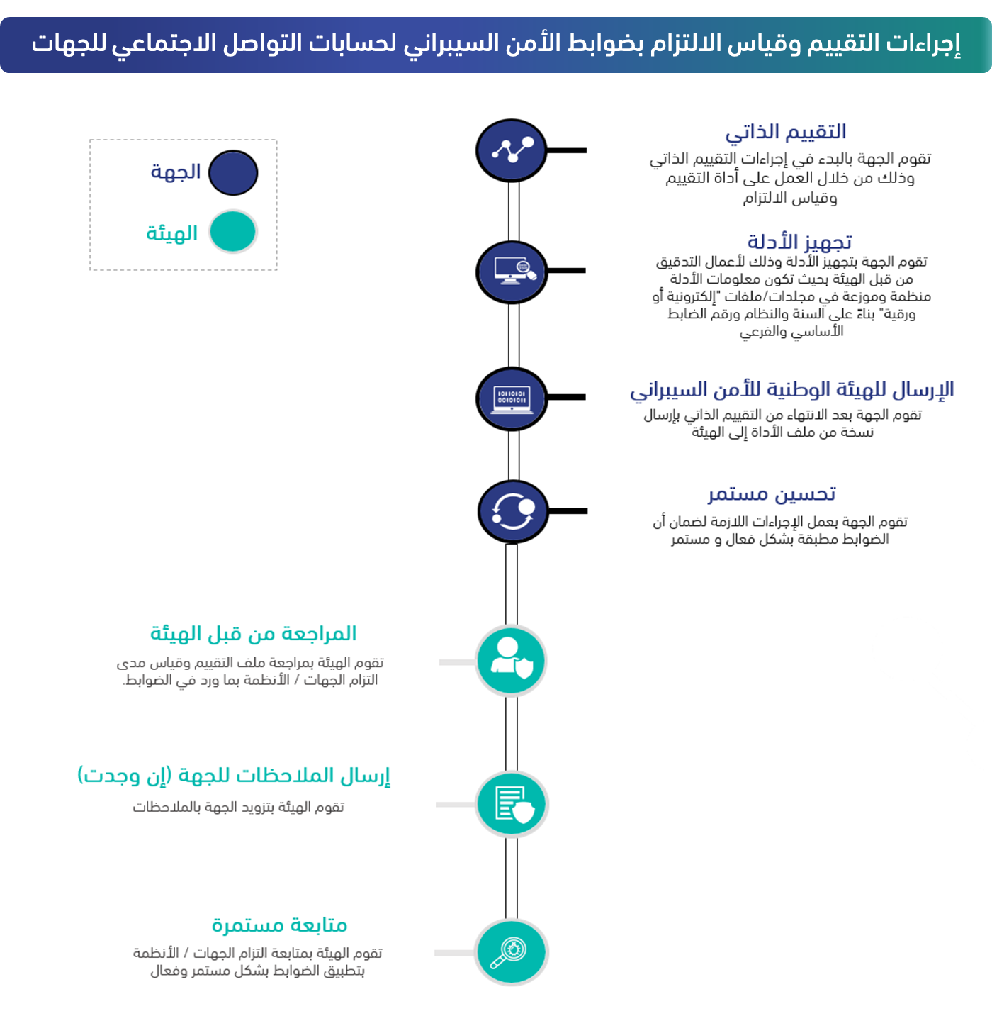

التصنيف: متاح إشارة المشاركة: أبيض

تعليمات
الرئيسية
قائمة المحتويات
السابق
التالي

تعليمات

الرئيسية
قائمة المحتويات
السابق
التالي
 | يمكن استخدام الأدوات المساعدة الموضحة في أعلى الصفحة للإنتقال من قسم إلى آخر ضمن هذه الأداة

 | يتم تعبئة نموذج مخصص من الأداة للجهة ولكل جهة على حدة من الجهات التابعة لها وذلك لتقييم جميع حسابات التواصل الاجتماعي غير عالية الحساسية. مع الأخذ بعين الاعتبار أن أداة التقييم وقياس الالتزام التي يتم مشاركتها مع الهيئة يجب أن تكون أداة واحدة تغطي جميع حسابات التواصل الاجتماعي في الجهة الواحدة والتي تم حصرها في (أداة حصر حسابات التواصل الاجتماعي عالية الحساسية).

 | تُقرأ الأرقام المرجعیة لجمیع المكونات والضوابط من الیمین إلى الیسار.

 | الخطوات أدناه توضح بعض التعليمات لكيفية استخدام أداة التقييم وقياس الالتزام:

 | 1 | الإنتقال إلى القسم الخاص بـ (شعار الجهة) ومن ثم إضافة شعار الجهة حسب المقاس المحدد لذلك.

 | 2 | البدء بتعبئة المعلومات الأساسية عن الجهة حسب ماهو محدد في القسم الخاص بـ (معلومات أساسية عن الجهة)، حيث يجب تعبئة جميع الحقول المطلوبة.

 | 3 | الإنتقال إلى القسم (حالة الالتزام بالضوابط) الخاص بقياس مدى التزام الجهة بتطبيق ضوابط الأمن السيبراني لحسابات التواصل الاجتماعي للجهات (OSMACC - 1 : 2021).

لا ينطبق - Not Applicable
غير مطبق - Not Implemented
مطبق جزئيًا - Partially Implemented
مطبق كليًا - Implemented
 | 4 | يتم تقييم وقياس مستوى الالتزام لكل ضابط من ضوابط الأمن السيبراني لحسابات التواصل الاجتماعي للجهات (OSMACC - 1 : 2021) التي تم حصرها في (أداة حصر حسابات التواصل الاجتماعي عالية الحساسية)، ضمن كل مكون فرعي يندرج تحت المكونات الأساسية، بحيث يتم اتباع الخطوات التالية:
 |  | أ | في خانة (مستوى الالتزام) يتم تحديد حالة تطبيق الجهة/النظام لكل ضابط أساسي وفرعي، وذلك باختيار أحد الحالات التالية:

لا ينطبق - Not Applicable
 |  | ب | يتم اختيار حالة الضابط ( )، إذا كان الضابط لا ينطبق على جميع حسابات التواصل الاجتماعي للجهة و التي تم حصرها في الأداة، وعند اختيار هذه الحالة فيجب على الجهة تقديم معلومات إضافية في خانة (ملاحظات) لتوضيح الأسباب التي تجعل الضابط لا ينطبق على الجهة.

غير مطبق - Not Implemented
 |  | ج | يتم اختيار حالة الضابط ( )، إذا كان الضابط غير مطبق على جميع حسابات التواصل الاجتماعي للجهة و التي تم حصرها في الاداة، وعند اختيار هذه الحالة فيجب على الجهة تقديم معلومات إضافية في خانة (إجراءات التصحيح) لتوضيح الإجراءات التي سوف تقوم الجهة بتطبيقها لتصحيح حالة الالتزام خلال مدة زمنية محددة يتم ذكرها في خانة (تاريخ الالتزام المتوقع "اليوم/الشهر/السنة").

مطبق جزئيًا - Partially Implemented
 |  | د | يتم اختيار حالة الضابط ( )، إذا كانت بعض أجزاء الضابط مطبقة، وبعض الأجزاء غير مطبقة، أو إذا كان الضابط مطبق على بعض حسابات التواصل الاجتماعي للجهة و التي تم حصرها في الأدة، وغير مطبق على الحسابات الأخرى، وعند اختيار هذه الحالة فيجب على الجهة تقديم معلومات إضافية في خانة (ملاحظات) لتوضيح أجزاء الضابط المطبقة جزئيًا وذكر الأدلة (Evidences) على تطبيقها، وكذلك توضيح متطلبات الضابط غير المطبقة مع تقديم معلومات إضافية في خانة (إجراءات التصحيح) لتوضيح الإجراءات التي سوف تقوم الجهة بتطبيقها لتصحيح حالة الالتزام خلال مدة زمنية محددة يتم ذكرها في خانة (تاريخ الالتزام المتوقع "اليوم/الشهر/السنة"). بالإضافة إلى العمل على تجهيز الأدلة على تطبيق الضابط جزئيًا وذلك لأعمال التدقيق من قبل الهيئة الوطنية للأمن السيبراني بحيث تكون معلومات الأدلة منظمة وموزعة في مجلدات/ملفات "إلكترونية أو ورقية" بناءً على رقم الضابط الأساسي والفرعي.

مطبق كليًا - Implemented
 |  | هـ | يتم اختيار حالة الضابط ( )، إذا كان الضابط مطبق على جميع حسابات التواصل الاجتماعي للجهة و التي تم حصرها في الأدة، وعند اختيار هذه الحالة فيجب على الجهة تقديم معلومات إضافية في خانة (ملاحظات) لتوضيح الأدلة (Evidences) على تطبيق الضابط والالتزام بمتطلباته، مع العمل على تجهيز هذه الأدلة وذلك لأعمال التدقيق من قبل الهيئة الوطنية للأمن السيبراني بحيث تكون معلومات الأدلة منظمة وموزعة في مجلدات/ملفات "إلكترونية أو ورقية" بناءً على رقم الضابط الأساسي والفرعي.

 | 5 | بعد الإنتهاء من تقييم وقياس الالتزام بالضوابط، فيمكن الاطلاع على ملخص النتائج في القسم الخاص بــ (ملخص نتائج التقييم والالتزام) ضمن هذه الأداة.

OSMACC_اسم نطاق الجهة_التاريخ يوم وشهر وسنة_رقم إصدار سجل الأداة
OSMACC_Entity's Domain_DDMMYYYYH_Version Number
مثال : OSMACC_NCA.GOV.SA_09111442H_V1.0
 | 6 | يتم الإنتقال إلى القسم الخاص بـ (سجل أداة التقييم وقياس الالتزام) ويتم تعبئة المعلومات المطلوبة، ثم يتم حفظ ملف الأداة باتباع النموذج التالي. |  | v

 | 7 | أخيراً، يتم التأكد من أن تصنيف الأداة " مقيّد - معلومات حساسة" وأن إشارة المشاركة "برتقالي" في الصفحة الرئيسية ومن ثم إرسال نسخة من ملف الأداة إلى الهيئة الوطنية للأمن السيبراني على العنوان: (compliance@nca.gov.sa) مشفرة حسب التوجيهات.

التصنيف: متاح إشارة المشاركة: أبيض

شعار الجهة
الرئيسية
قائمة المحتويات
السابق
التالي

شعار الجهة

شعار الجهة
Entity's Logo

التصنيف: متاح إشارة المشاركة: أبيض

معلومات أساسية عن الجهة
الرئيسية
قائمة المحتويات
السابق
التالي

معلومات أساسية عن الجهة

 | الاسم الكامل للجهة (بالعربي) | الاسم الكامل للجهة (بالإنجليزي)

التصنيف: متاح إشارة المشاركة: أبيض

حالة الالتزام بالضوابط
الرئيسية
قائمة المحتويات
السابق
التالي

حالة الالتزام بالضوابط

المكون الأساسي | المكون الفرعي |  | نوع الضابط | رقم الضابط | نص الضابط | مستوى الالتزام | الملاحظات | إجراءات التصحيح | تاريخ الالتزام المتوقع (يوم/شهر/ سنة)

١- حوكمة الأمن السيبراني (Cybersecurity Governance) | ١-١ | سياسات وإجراءات الأمن السيبراني ( Cybersecurity Policies and Procedures) | أساسي | ١-١-١ | رجوعــاً للضابــط ١-٣-١ في الضوابــط الأساســية للأمــن الســيبراني، يجــب أن تشــمل سياســات وإجــراءات الأمــن الســيبراني مــا يــأتي: ١-١-١-١ تحديــد وتوثيــق متطلبــات وضوابــط الأمــن الســيبراني لحســابات التواصــل الاجتماعــي ضمــن سياســات الأمــن الســيبراني للجهــة. | مطبق كليًا - Implemented
 | ١-٢ | إدارة مخاطر الأمن السيبراني (Cybersecurity Risk Management) | أساسي | ١-٢-١ | بالإضافـة للضوابـط ضمـن المكـون الفرعـي ١-٥ في الضوابـط الأساسـية للأمـن السـيبراني، يجـب أن تشـمل منهجيـة إدارة مخاطـر الأمـن الســيبراني بحـد أدنى مـا يـأتي: | مطبق كليًا - Implemented
 |  |  | فرعي | ١-٢-١-١ | تقييــم مخاطــر الأمــن الســيبراني لحســابات التواصــل الاجتماعــي، مــرة واحــدة ســنوياً، عــلى الأقــل. | مطبق كليًا - Implemented
 |  |  | فرعي | ١-٢-١-٢ | تقييـم مخاطـر الأمـن السـيبراني عنـد التخطيـط وقبـل السـماح باسـتخدام شـبكات التواصــل الاجتماعي. | مطبق كليًا - Implemented
 |  |  | فرعي | ١-٢-١-٣ | تضميــن مخاطــر الأمــن الســيبراني الخاصــة بحســابات التواصــل الاجتماعــي والخدمــات والأنظمــة المســتخدمة في ذلــك في ســجل مخاطــر الأمــن الســيبراني الخــاص بالجهــة، ومتابعتــه مــرة واحــدة ســنوياً، علــى الأقــل. | مطبق كليًا - Implemented
 | ١-٣ | الأمن السيبراني المتعلق بالموارد البشرية (Cybersecurity in Human Resources) | أساسي | ١-٣-١ | بالإضافـة للضوابـط الفرعيــة ضمــن الضابــط ١–٩– ٤ في الضوابـط الأساسـية للأمـن السـيبراني، يجـب أن تشـمل متطلبـات الأمـن السـيبراني المتعلقـة بالعاملـين المسـؤولين عـن إدارة حسـابات التواصـل الاجتماعـي للجهـة بحـد أدنى مـا يـأتي: | مطبق كليًا - Implemented
 |  |  | فرعي | ١-٣-١-١ | التوعية بالأمن السيبراني لحسابات التواصل الاجتماعي. | مطبق كليًا - Implemented
 |  |  | فرعي | ١-٣-١-٢ | تطبيـق متطلبـات الأمــن السـيبراني والالـتــزام بهـا وفقـاً لسياسـات وإجــــراءات وعمليــات الأمــن الســيبراني لحســابات التواصــل الاجتماعــي. | مطبق كليًا - Implemented
 | ١-٤ | برنامج التوعية والتدريب بالأمن السيبراني (Cybersecurity Awareness and Training) | أساسي | ١-٤-١ | بالإضافـة للضوابـط الفرعيـة ضمـن الضابـط ١-١٠-٣ في الضوابـط الأساسـية للأمـن السـيبراني، فإنه يجـب أن يغطـي برنامـج التوعيـة بالأمـن السـيبراني المخاطـر والتهديـدات السـيبرانية لحسـابات التواصـل الاجتماعـي والاسـتخدام الآمـن للحـد مـن هـذه المخاطـر والتهديـدات، بمـا في ذلـك: | مطبق كليًا - Implemented
 |  |  | فرعي | ١-٤-١-١ | الاسـتخدام الآمـن للأجهـزة المخصصـة لحسـابات التواصـل الاجتماعـي والمحافظـة عليهـا وحمايتهـا. وعـدم احتوائهـا عـلى بيانـات مصنفـة أو اسـتخدامها لأغـراض شـخصية. | مطبق كليًا - Implemented
 |  |  | فرعي | ١-٤-١-٢ | التعامل الآمن مع هويات الدخول وكلمات المرور والأسئلة الأمنية. | مطبق كليًا - Implemented
 |  |  | فرعي | ١-٤-١-٣ | خطة استعادة حسابات التواصل الاجتماعي والتعامل مع الحوادث السيبرانية. | مطبق كليًا - Implemented
 |  |  | فرعي | ١-٤-١-٤ | التعامــل الآمــن مــع التطبيقــات والحلــول المســتخدمة لحســابات التواصــل الاجتماعــي. | مطبق كليًا - Implemented
 |  |  | فرعي | ١-٤-١-٥ | عـدم اسـتخدام حسـابات التواصـل الاجتماعـي الرسـمية لأغـراض شـخصية مثـل التصفـح. | مطبق كليًا - Implemented
 |  |  | فرعي | ١-٤-١-٦ | تجنــب الدخــول لحســابات التواصــل الاجتماعــي باســتخدام أجهــزة أو شــبكات عامـة غيـر موثوقـة. | مطبق كليًا - Implemented
 |  |  | فرعي | ١-٤-١-٧ | التواصــل مبــاشرة مــع الإدارة المعنيــة بالأمــن الســيبراني في الجهــة حــال الاشــتباه بتهديـد أمـن سـيبراني. | مطبق كليًا - Implemented
 |  |  | أساسي | ١-٤-٢ | بالإضافـة للضوابـط الفرعيـة ضمـن الضابـط ١-١٠-٤ في الضوابـط الأساسـية للأمـن السـيبراني، فإنـه يجـب تدريـب العاملـين المسـؤولين عـن إدارة حسـابات التواصـل الاجتماعـي للجهـة عـلى المهــارات التقنيــة والخطــط والإجــراءات اللازمــة لضــمان تطبيــق متطلبــات وممارســات الأمــن الســيبراني عنــد اســتخدام حســابات التواصــل الاجتماعــي. | مطبق كليًا - Implemented
٢- تعزيز الأمن السيبراني (Cybersecurity Defense) | ٢-١ | إدارة الأصول (Asset Management) | أساسي | ٢-١-١ | بالإضافـة للضوابـط ضمـن المكـون الفرعـي ٢-١ في الضوابـط الأساسـية للأمـن السـيبراني، يجـب أن تشـمل متطلبـات الأمـن السـيبراني لإدارة الأصـول المعلوماتيـة والتقنيـة، بحـد أدنى، مايلـي: ٢-١-١-١ يجــب تحديــد وحصــر حســابات التواصــل الاجتماعــي والأصــول المعلوماتيــة والتقنيــة المتعلقــة بهــا، وتحديثهــا مــرة واحــدة، كل ســنة؛ عــلى الأقــل. | مطبق كليًا - Implemented
 | ٢-٢ | إدارة هويات الدخول والصلاحيات (Identity and Access Management) | أساسي | ٢-٢-١ | بالإضافـة للضوابـط الفرعيـة ضمـن الضابـط ٢-٢-٣ في الضوابـط الأساسـية للأمـن السـيبراني، يجـب أن تغطـي متطلبـات الأمـن السـيبراني المتعلقـة بـإدارة هويـات الدخـول، والصلاحيـات لحسـابات التواصـل الاجتماعـي للجهـة، بحـد أدنى، مايـلي: | مطبق كليًا - Implemented
 |  |  | فرعي | ٢-٢-١-١ | استخدام حسابات التواصل الاجتماعي المخصصة للجهات، وليس الأفراد. | مطبق كليًا - Implemented
 |  |  | فرعي | ٢-٢-١-٢ | التسـجيل باسـتخدام معلومـات رسـمية (بريـد إلكتـروني رسـمي خـاص لوسـائل التواصـل الاجتماعـي ورقـم جـوال رسـمي)، وعـدم اسـتخدام معلومات شـخصية. | مطبق كليًا - Implemented
 |  |  | فرعي | ٢-٢-١-٣ | توثيــق حســابات التواصــل الاجتماعــي والمحافظــة عــلى هويــة متســقة في جميـع حسـابات التواصـل الاجتماعـي المسـتخدمة؛ لتسـهيل معرفـة الحسـابات الرســمية، واكتشــاف حســابات الاحتيــال. | مطبق كليًا - Implemented
 |  |  | فرعي | ٢-٢-١-٤ | اســتخدام كلمــة مــرور آمنــة وخاصــة لــكل حســابات التواصــل الاجتماعــي. وتغييــر كلمــة المــرور بشــكل دوري، وعــدم إعــادة اســتخدام كلمــة مــرور تــم اســتخدامها مــن قبــل. | مطبق كليًا - Implemented
 |  |  | فرعي | ٢-٢-١-٥ | اســتخدام التحقــق مــن الهويــة متعــدد العنــاصر (Multi-Factor Authentication) لعمليــات الدخــول لحســابات التواصــل الاجتماعــي. | مطبق كليًا - Implemented
 |  |  | فرعي | ٢-٢-١-٦ | تفعيل وتحديث الأسئلة الأمنية وتوثيقها في مكان آمن. | مطبق كليًا - Implemented
 |  |  | فرعي | ٢-٢-١-٧ | إدارة صلاحيــات المســتخدمين لحســابات التواصــل الاجتماعــي بنــاءً علــى احتياجــات العمــل، مــع مراعــاة حساســية الحســابات ومســتوى الصلاحيــات، ونوعيــة الأجهــزة والأنظمــة المســتخدمة. | مطبق كليًا - Implemented
 |  |  | فرعي | ٢-٢-١-٨ | حـصر صلاحيـات مقدمـي خدمـة إدارة حسـابات التواصـل الاجتماعـي أو المراقبة الآليـة لحسـابات التواصـل الاجتماعـي أو حمايـة هويـة الجهـة مـن الانتحال. | مطبق كليًا - Implemented
 |  |  | فرعي | ٢-٢-١-٩ | حــصر إمكانيــة الدخــول لحســابات التواصــل الاجتماعــي للجهــة مــن أجهــزة محــددة. | مطبق كليًا - Implemented
 |  |  | أساسي | ٢-٢-٢ | رجوعـاً للضابـط الفرعـي ٢-٢-٣-٥ في الضوابـط الأساسـية للأمـن السـيبراني، يجـب مراجعـة هويات الدخـول والصلاحيـات المسـتخدمة لحسـابات التواصـل الاجتماعـي للجهـة، بحـد أدنى مـرة واحـدة كل سـنة. | مطبق كليًا - Implemented
 | ٢-٣ | حماية الأنظمة وأجهزة معالجة المعلومات (Information System and Processing Facilities Protection) | أساسي | ٢-٣-١ | بالإضافـة للضوابـط الفرعيـة ضمـن الضابـط ٢-٣-٣ في الضوابـط الأساسـية للأمـن السـيبراني، يجـب أن تغطـي متطلبـات الأمـن السـيبراني لحمايـة حسـابات التواصـل الاجتماعـي للجهـة، والأصـول التقنيـة الخاصـة بهـا، بحـد أدنى، مايـلي: | مطبق كليًا - Implemented
 |  |  | فرعي | ٢-٣-١-١ | تطبيـق حـزم التحديثـات، والإصلاحـات الأمنيـة لتطبيقـات التواصـل الاجتماعـي، مـرة واحـدة شـهرياً عــلى الأقـل. | مطبق كليًا - Implemented
 |  |  | فرعي | ٢-٣-١-٢ | مراجعـة إعـدادات الحمايـة والتحصـين لحسـابات التواصـل الاجتماعـي للجهـة والأصــول التقنيــة الخاصــة بهــا (Secure Configuration and Hardening)، مـرة واحـدة كل سـنة علـى الأقـل. | مطبق كليًا - Implemented
 |  |  | فرعي | ٢-٣-١-٣ | مراجعـة وتحصيـن الإعـدادات المصنعيـة (Default Configuration) لحسـابات التواصــل الاجتماعــي والأصــول التقنيــة، ومنهــا وجــود كلــمات مــرور ثابتــة أو تسـجيل الدخـول المسـبق، وإقفـال الأجهـزة (Lockout). | مطبق كليًا - Implemented
 |  |  | فرعي | ٢-٣-١-٤ | تقييـد تفعيـل الخصائـص والخدمـات في حسـابات التواصـل الاجتماعـي حسـب الحاجــة، عـلـى أن يتــم تحليــل المخاطــر الســيبرانية المحتملــة في حــال الحاجــة لتفعيلهـا. | مطبق كليًا - Implemented
 | ٢-٤ | أمن الأجهزة المحمولة (Mobile Devices Security) | أساسي | ٢-٤-١ | بالإضافـة للضوابـط الفرعيـة ضمـن الضابـط ٢-٦-٣ في الضوابـط الأساسـية للأمـن السـيبراني، يجـب أن تغطــي متطلبــات الأمــن الســيبراني الخاصــة بأمــن الأجهــزة المحمولــة لحســابات التواصــل الاجتماعـي للجهـة، بحـد أدنى، مايـلي: | مطبق كليًا - Implemented
...

نتائج التقييم والالتزام
الرئيسية
قائمة المحتويات
السابق
التالي
ملخص نتائج تقييم مستوى التطبيق والالتزام بضوابط الأمن السيبراني لحسابات التواصل الاجتماعي للجهات
 | المستوى العام لالتزام
المستوى العام للالتزام

 | الحالة
 | مطبق كليًا - Implemented | 15
 | مطبق جزئيًا - Partially Implemented | 0
 | غير مطبق - Not Implemented | 0
 | Not Applicable - لا ينطبق | 0

 | ١- حوكمة الأمن السيبراني (Cybersecurity Governance)

١- حوكمة الأمن السيبراني (Cybersecurity Governance)
 | الحالة
 | مطبق كليًا - Implemented | 5
 | مطبق جزئيًا - Partially Implemented | 0
 | غير مطبق - Not Implemented | 0
 | Not Applicable - لا ينطبق | 0

 | ٢- تعزيز الأمن السيبراني (Cybersecurity Defense)

٢- تعزيز الأمن السيبراني (Cybersecurity Defense)
 | الحالة
 | مطبق كليًا - Implemented | 8
 | مطبق جزئيًا - Partially Implemented | 0
 | غير مطبق - Not Implemented | 0
 | Not Applicable - لا ينطبق | 0

 | ٣- الأمن السيبراني المتعلق بالأطراف الخارجية والحوسبة السحابية (Third-Party and Cloud Computing Cybersecurity)

٣- الأمن السيبراني المتعلق بالأطراف الخارجية والحوسبة السحابية (Third-Party and Cloud Computing Cybersecurity)
 | الحالة
 | مطبق كليًا - Implemented | 2
 | مطبق جزئيًا - Partially Implemented | 0
 | غير مطبق - Not Implemented | 0
 | Not Applicable - لا ينطبق | 0

التصنيف: متاح إشارة المشاركة: أبيض

